Sheet1
安路普铝合金型材装配线采购明细表-20211214

序号 | 零部件名称 | 品牌型号/图号 | 单位 | 数量 | 技术要求 | 临采推荐供应商 | 单价（供参考） | 备注 | 预算编码
1 | 双工位铝合金型材工作台 | 定制 | 个 | 8 | 按《需求文件》制作 |  | ¥3,600.00 | 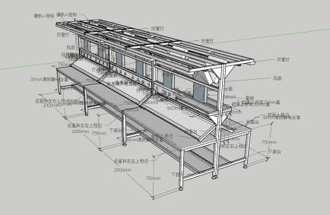 | ZY2142-自动生产线（VDC阀） | 28800
2 | 双工位铝合金型材首件工作台 | 定制 | 个 | 4 | 按《需求文件》制作 |  | ¥3,800.00 |  |  | 15200
3 | 工作椅 | N/A | 个 | 24 | 按《需求文件》选型 |  | ¥385.00 |  |  | 9240
4 | 物料车 | 定制 | 个 | 5 | 按《需求文件》制作 |  | ¥950.00 | 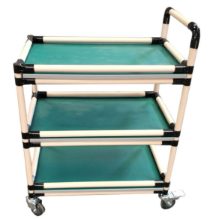 |  | 4750

申请人：姚明阳
要求到货日期：2022.1.10前

